概要
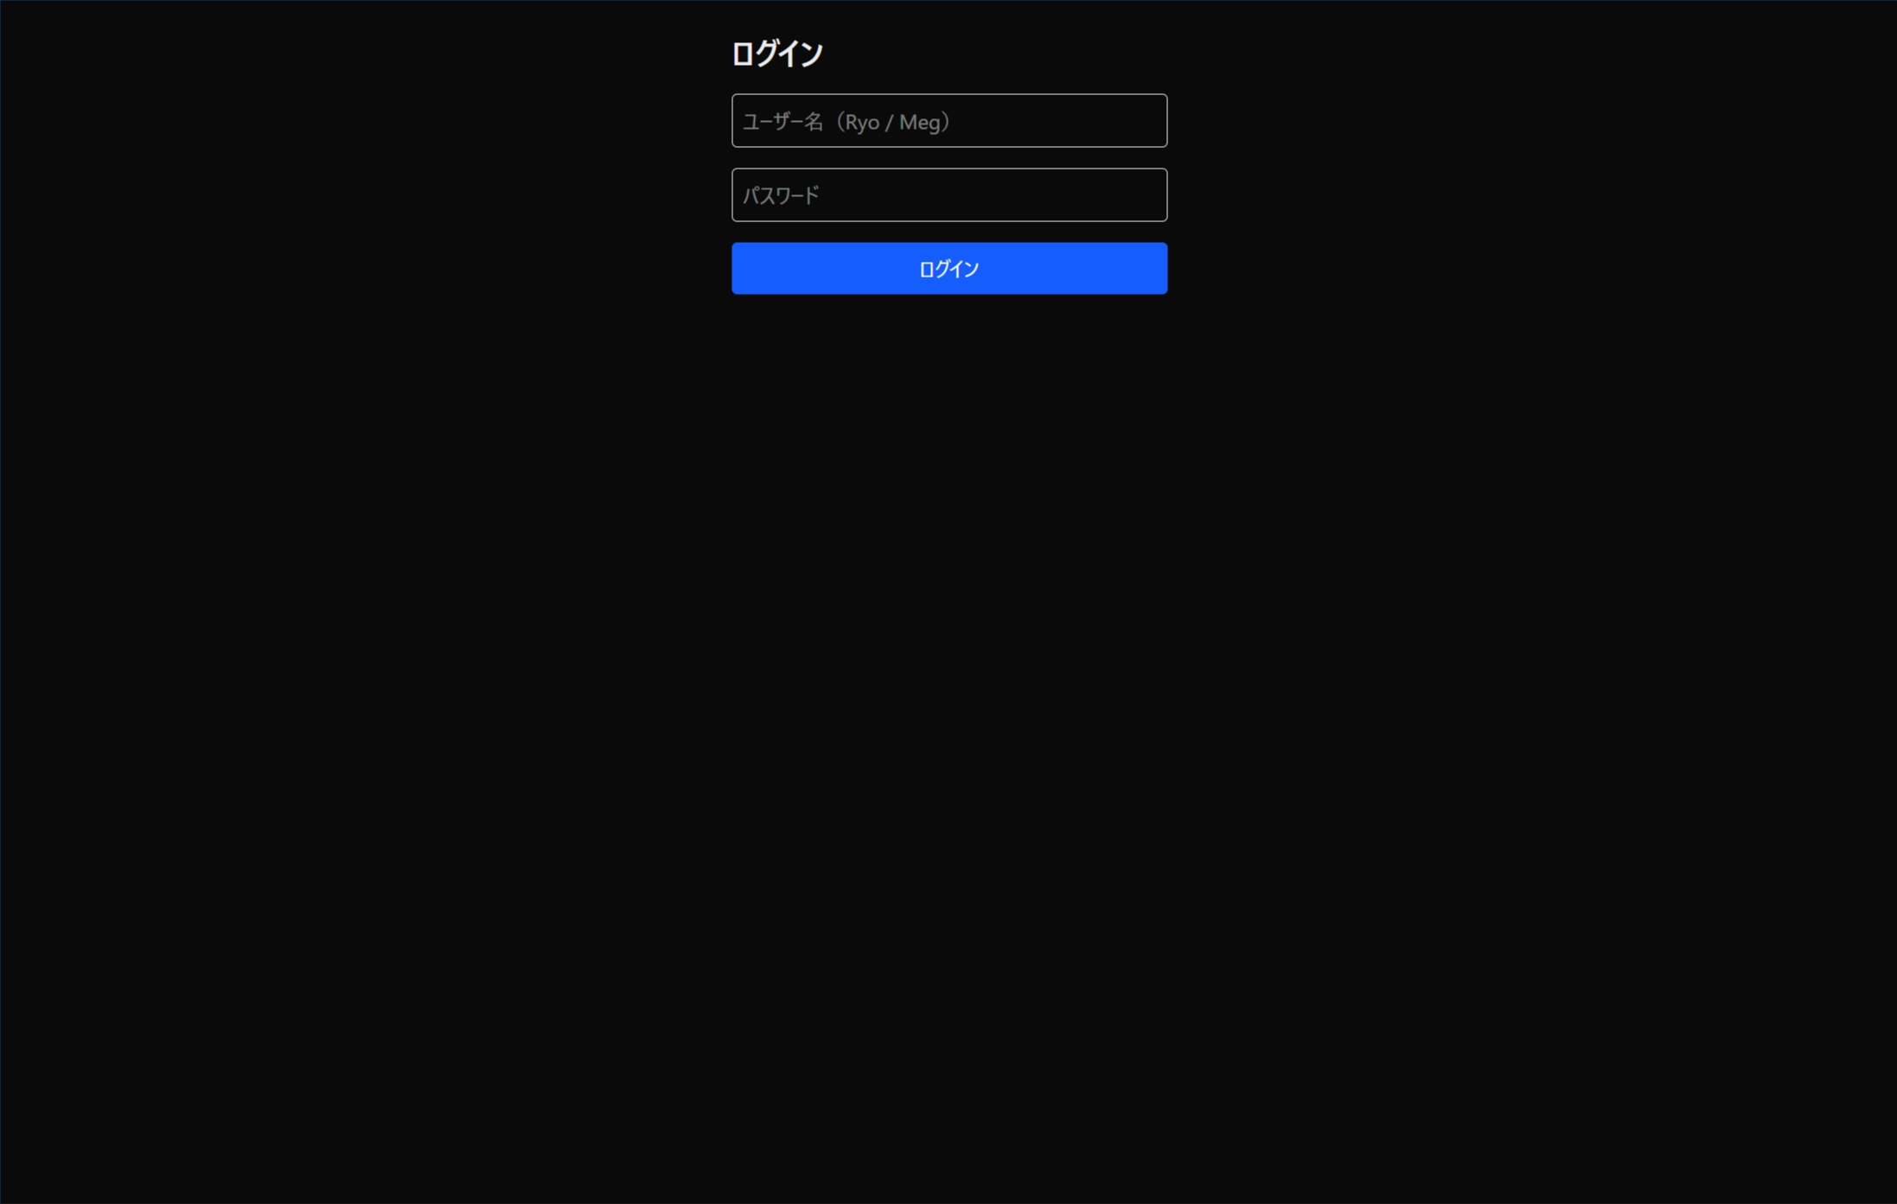
画面ID： | 01_login | 画面名： | ログイン画面

概要
 | ・目的：ユーザ名とパスワードを入力すると、裏でメールアドレス認証が行われログインする
 | ・ログイン成功時は、TOP画面に遷移する

画面イメージ

